对账
订单号 | 入住日期 | 离店日期 | 应收 |  |  |  | ,
999224039840970 | 2023-08-11 | 2023-08-14 | 690 | 690.00 | 3337386 | 0 | ,3337386 | 直采
999225945079518 | 2023-08-11 | 2023-08-14 | 125.13 | 125.13 | 3759749 | 0 | ,3759749 | 直连
999225952210933 | 2023-08-11 | 2023-08-14 | 148.07 | 148.07 | 3761337 | 0 | ,3761337 | 直采
999225981531083 | 2023-08-13 | 2023-08-14 | 59.78 | 59.78 | 3766008 | 0 | ,3766008 | 直连
999225982971077 | 2023-08-12 | 2023-08-14 | 852.35 | 852.35 | 3766597 | 0 | ,3766597 | 直连
999225983581515 | 2023-08-13 | 2023-08-14 | 52.53 | 52.53 | 3766860 | 0 | ,3766860 | 直连
999225993600641 | 2023-08-12 | 2023-08-14 | 108.36 | 108.36 | 3769380 | 0 | ,3769380 | 直连
999226000008449 | 2023-08-13 | 2023-08-14 | 315.84 | 315.84 | 3771163 | 0 | ,3771163 | 直连
999226000022386 | 2023-08-12 | 2023-08-14 | 52.78 | 52.78 | 3771168 | 0 | ,3771168 | 直连
999226000160239 | 2023-08-13 | 2023-08-14 | 57.64 | 57.64 | 3771200 | 0 | ,3771200 | 直连
999226000836424 | 2023-08-13 | 2023-08-14 | 54.24 | 54.24 | 3771471 | 0 | ,3771471 | 直连
999226002988939 | 2023-08-12 | 2023-08-14 | 91.69 | 91.69 | 3771788 | 0 | ,3771788 | 直连
999226004305866 | 2023-08-13 | 2023-08-14 | 49.68 | 49.68 | 3771998 | 0 | ,3771998 | 直连
999226004529469 | 2023-08-13 | 2023-08-14 | 111 | 111.00 | 3772009 | 0 | ,3772009 | 直连
999226004943743 | 2023-08-13 | 2023-08-14 | 145.28 | 145.28 | 3772047 | 0 | ,3772047 | 直连
999226006519053 | 2023-08-13 | 2023-08-14 | 19.34 | 19.34 | 3772328 | 0 | ,3772328 | 直连
999226012140603 | 2023-08-13 | 2023-08-14 | 14.55 | 14.55 | 3773697 | 0 | ,3773697 | 直连
999226013674006 | 2023-08-13 | 2023-08-14 | 36.02 | 36.02 | 3774072 | 0 | ,3774072 | 直连
999226013834645 | 2023-08-13 | 2023-08-14 | 43.72 | 43.72 | 3774172 | 0 | ,3774172 | 直连
999226014269766 | 2023-08-13 | 2023-08-14 | 61.56 | 61.56 | 3774246 | 0 | ,3774246 | 直连
999226016724122 | 2023-08-13 | 2023-08-14 | 93.58 | 93.58 | 3775006 | 0 | ,3775006 | 直连
999226017006087 | 2023-08-13 | 2023-08-14 | 57.79 | 57.79 | 3775054 | 0 | ,3775054 | 直连
999226017048864 | 2023-08-13 | 2023-08-14 | 46.49 | 46.49 | 3775149 | 0 | ,3775149 | 直连
999226017085474 | 2023-08-13 | 2023-08-14 | 11.85 | 11.85 | 3775157 | 0 | ,3775157 | 直连
999226017171245 | 2023-08-13 | 2023-08-14 | 44.18 | 44.18 | 3775175 | 0 | ,3775175 | 直连
999226017361743 | 2023-08-13 | 2023-08-14 | 63.57 | 63.57 | 3775209 | 0 | ,3775209 | 直连
999226019364210 | 2023-08-13 | 2023-08-14 | 34.5 | 34.50 | 3776061 | 0 | ,3776061 | 直连
999226019482443 | 2023-08-13 | 2023-08-14 | 40.47 | 40.47 | 3776093 | 0 | ,3776093 | 直连
999226019611407 | 2023-08-13 | 2023-08-14 | 20.67 | 20.67 | 3776136 | 0 | ,3776136 | 直连
999226026894086 | 2023-08-13 | 2023-08-14 | 11.87 | 11.87 | 3776917 | 0 | ,3776917 | 直连

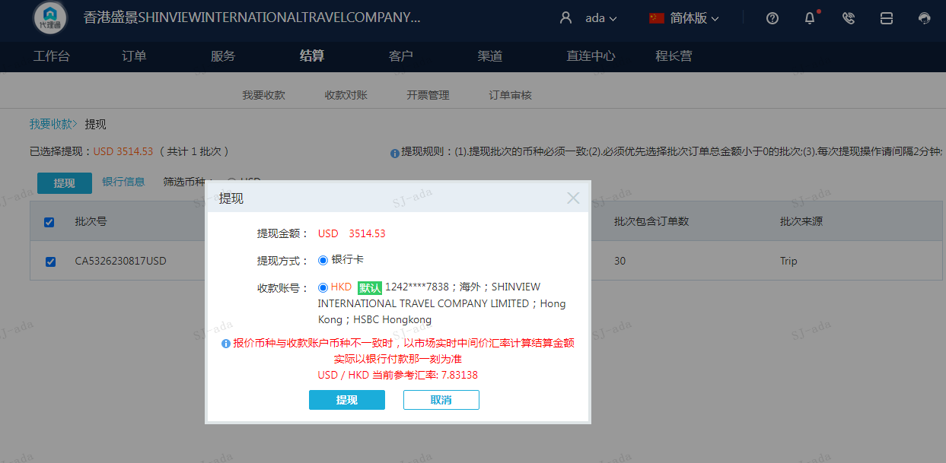
 |  |  | 3514.53
 |  |  | USD 3514.53

A230817091629911 | 2676.46 | 20960.38
A230817091733911 | 838.07 | 6563.24
USD / HKD 当前参考汇率: 7.83138 | 3514.53 | 27523.62
总计：3514.53 USD/ 27523.62 HKD

